İLAVE İS TUT.
İLAVE İŞLER / KESİNTİ - YEVMİYE TUTANAĞI

Tarih: |  | 2026-07-10 |  |  |  | Proje Adı: | ANKARA ADALET SARAYI YAPIM İŞİ

Tutanak No: |  | 190 |  |  |  | Bina: | C BLOK

Alt Yüklenici: |  | Sülser Müh. İnş Nak. Elk. Mek. San. Ve Tic. Ltd. Şti. |  |  |  | Blok / Kat / Mahal | C6 / -4.80
 |  |  |  |  |  | * Mahal kodu belirtilmeyen tutanaklar işleme alınmayacaktır.

İlave İşin Tanımı:

İlave İşin Gerekçesi : * Rönesans uygulama sorumlusu tarafından doldurulacaktır. |  |  |  | Kapsam dışı ilave işler

 |  |  |  | Proje revizyonu

 |  |  |  | İmalatlara verilen zarar. Kesinti yapılacak firma :

 |  |  |  | Başka bir altyüklenici hatası. Kesinti yapılacak firma :

 |  |  |  | Başka bir altyüklenici nam-ı hesabına iş. Kesinti yapılacak firma :

 |  |  |  | Rönesans süpervizyon hatası. Altyüklenicilerden rücu edilmeyecek.

Açıklama : |  |  | * Yüklenici tarafından doldurulacaktır.
 |  |  | C6 Blok -4.80 kotunda, nem ve küf oluşumu nedeniyle hasar gören alçıpan duvarlar sökülerek gerekli düzeltmeler yapılmıştır.

 |  |  | * Rönesans uygulama sorumlusu tarafından doldurulacaktır.

X
Ekler: |  | 1. Ataşmanlar (Çizimler) |  | 2. Fotoğraflar |  |  | 3. Diğer Belgeler (e-posta v.b)

* İşçilik yevmiyelerinde şahısın usta yada usta yardımcısı olduğu belirtilmelidir. Örnek: Ahmet Yılmaz (Usta) veya Ali Demir (Usta Yardımcısı) gibi
A) | ***İLAVE İŞLERE KONU ALTYÜKLENİCİ FİRMA TARAFINDAN ALINAN MALZEME / İŞÇİLİK KALEMLERİ
No | İşin Cinsi (İşçilik, Malzeme, Ekipman) |  | İşin Gerçekleşme Tarihi | Birim | Miktar | Birim Fiyat |  | Toplam Fiyat
1 | CİHAN MENCİK(USTA) |  | 2026-07-10 | Yevmiye | 1 | 4,126.48 TL |  | 4,126.48 TL
2 | MUHAMMED ÇALAĞAN(USTA) |  | 2026-07-10 | Yevmiye | 1 | 4,126.48 TL |  | 4,126.48 TL
3 | MEHMET SİNAN MENCİK(USTA) |  | 2026-07-10 | Yevmiye | 1 | 4,126.48 TL |  | 4,126.48 TL
4 | SİNAN MENCİK(USTA) |  | 2026-07-10 | Yevmiye | 1 | 4,126.48 TL |  | 4,126.48 TL
5 | ZAFER HEJA MENCİK(USTA YARDIMCISI) |  | 2026-07-10 | Yevmiye | 1 | 2,851.48 TL |  | 2,851.48 TL
6 | ORHAN MENCİK(USTA YARDIMCISI) |  | 2026-07-10 | Yevmiye | 1 | 2,851.48 TL |  | 2,851.48 TL
7 | MURAT BOZMA(USTA YARDIMCISI) |  | 2026-07-10 | Yevmiye | 1 | 2,851.48 TL |  | 2,851.48 TL
8 | BİLAL ÇİFTÇİ(USTA YARDIMCISI) |  | 2026-07-10 | Yevmiye | 1 | 2,851.48 TL |  | 2,851.48 TL
9 |  |  |  |  |  |  |  | 0.00 TL
10 |  |  |  |  |  |  |  | 0.00 TL
Ara Toplam |  |  |  |  |  |  |  | 27,911.84 TL
B) | ***REC TARAFINDAN TEMİN EDİLEN MALZEME / İŞÇİLİK KALEMLERİ
No | İşin Cinsi (İşçilik, Malzeme, Ekipman) |  | İşin Gerçekleşme Tarihi | Birim | Miktar | Birim Fiyat |  | Toplam Fiyat
1 | FX ULTRA ALÇIPANEL |  | 2026-07-10 | M2 | 110.88 |  |  | 0 TL
2 |  |  |  |  |  |  |  | 0 TL
3 |  |  |  |  |  |  |  | 0 TL
4 |  |  |  |  |  |  |  | 0 TL
5 |  |  |  |  |  |  |  | 0 TL
Ara Toplam |  |  |  |  |  |  |  | 0.00 TL
Genel Toplam |  |  |  |  |  |  |  | 27,911.84 TL

İLAVE İŞİ YAPAN ALT YÜKLENİCİ |  |  |  | KESİNTİ YAPILACAK ALT YÜKLENİCİ |  |  | RÖNESANS UYGULAMA SORUMLUSU

 |  |  |  | Kesinti yapılacak alt yüklenici imza atmaktan imtina etmiştir.

ŞANTİYE ŞEFİ |  |  |  | PERSONEL VE ÇALIŞMA İLİŞKİLERİ BİRİMİ |  |  | DİZAYN OFİS
 |  |  |  | * Tutanağa konu ödeme kalemlerinde YEVMİYE ödemesi bulunması durumunda "PERSONEL VE ÇALIŞMA İLİŞKİLERİ" birimi tarafından imzalanması gerekmekte olup imzalanmamış tutanaklar işleme alınmayacaktır. |  |  | * İlave işin gerekçesi proje revizyonu olarak belirtilen durumlarda Rönesans Dizayn Ofis Şefi imzası alınmayan tutanaklar işleme alınmayacaktır.

RÖNESANS TEKNİK OFİS PERSONELİ |  |  |  | TEKNİK OFİS ŞEFİ |  |  | MEKANİK İŞLERİ |  | ELEKTRİK İŞLERİ

 | Altyüklenici sözleşmesinde yer alan mevcut pozlardan hakedişe eklenmesi uygundur.

 | Altyüklenici sözleşmesinde bu imalat karşılığı poz yoktur.

PROJE MÜDÜR YARDIMCISI (SAHA) |  |  |  | PROJE MÜDÜR YARDIMCISI (TEKNİK OFİS) |  |  | PROJE MÜDÜRÜ

 | ***Bu tutanak yapılan imalatlar sırasında gerçekleşen işçilik ve malzeme miktarının tespiti için hazırlanmıştır. Birim fiyatlar Rönesans teknik ofis personeli tarafından imalatı yapan altyüklenicinin sözleşmesine göre hakedişe işlenecektir. Tutanak tarihinden itibaren 7 gün içerisinde Rönesans teknik ofis personeline teslim edilmelidir, vaktinde teslim edilmeyen tutanaklar işleme alınmayacaktır. ***Bu tutanaktaki " A) ***İLAVE İŞLERE KONU ALTYÜKLENİCİ FİRMA TARAFINDAN ALINAN MALZEME / İŞÇİLİK KALEMLERİ " ALTYÜKLENİCİ FİRMAYA ÖDENECEKTİR.Aynı şekilde " B) ******REC TARAFINDAN TEMİN EDİLEN MALZEME / İŞÇİLİK KALEMLERİ " ALTYÜKLENİCİ FİRMAYA ÖDENMEYECEKTİR.

İLAVE İS TUT. (2)
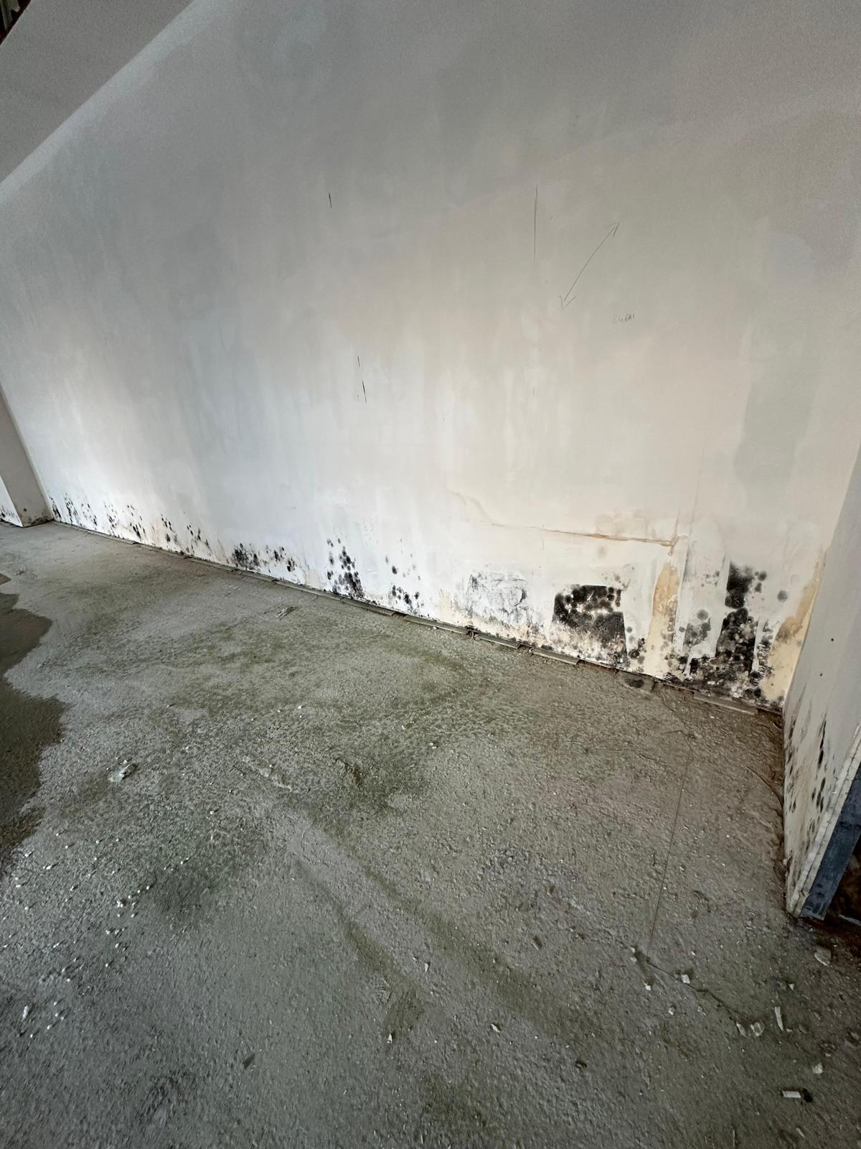
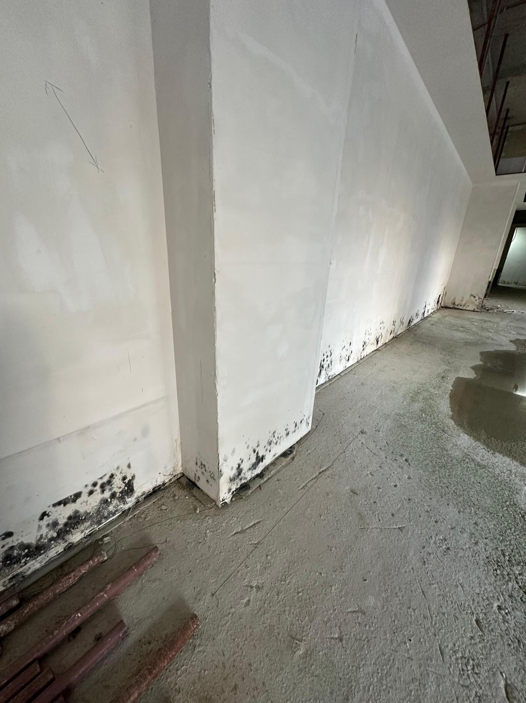
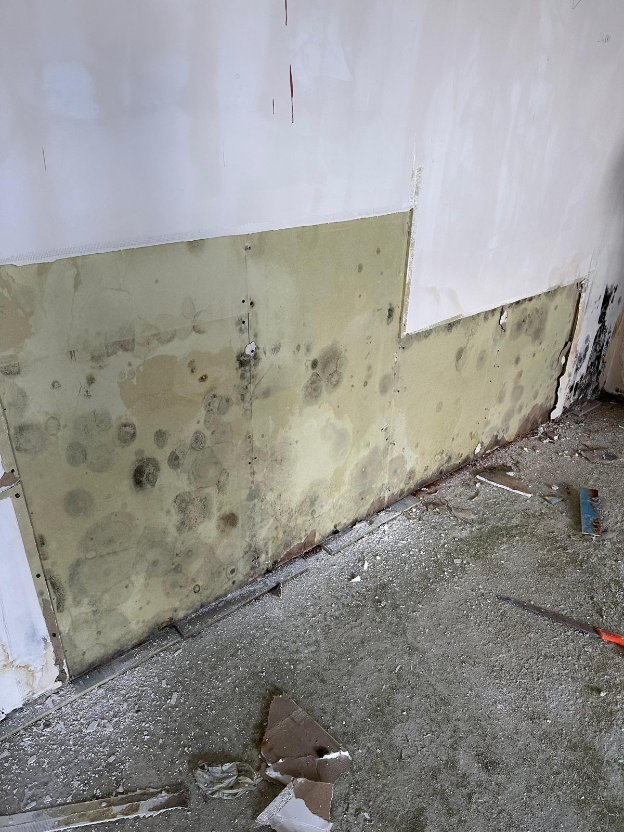
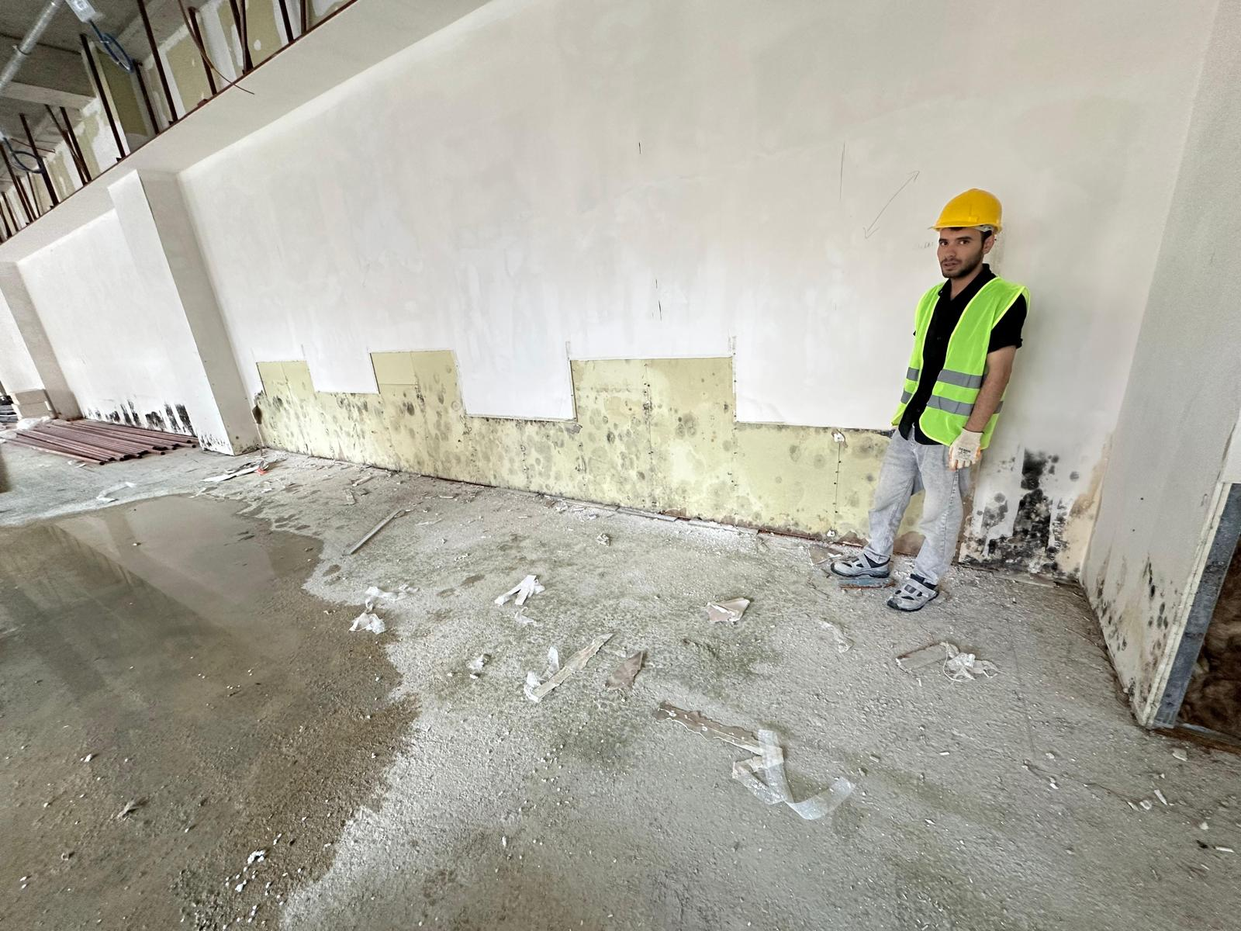
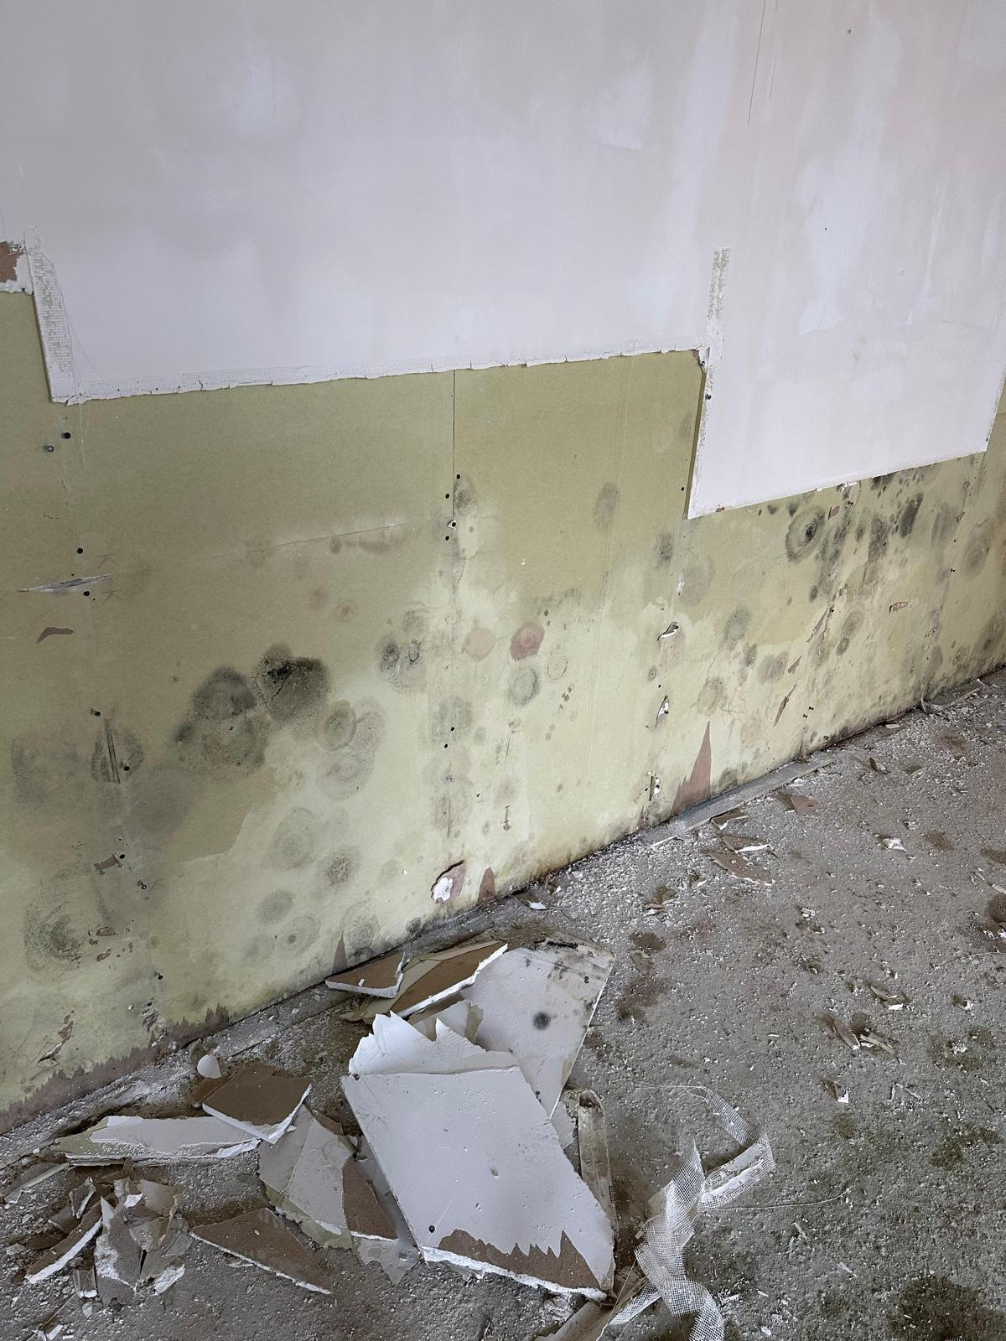
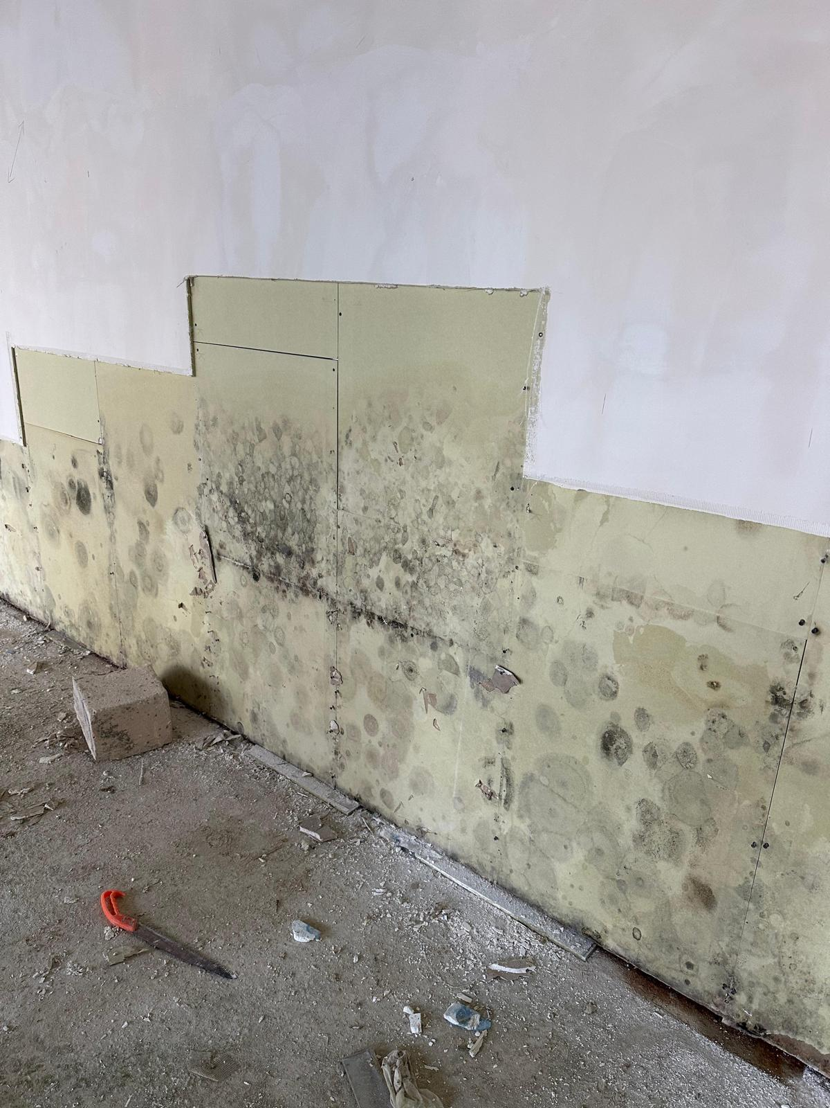
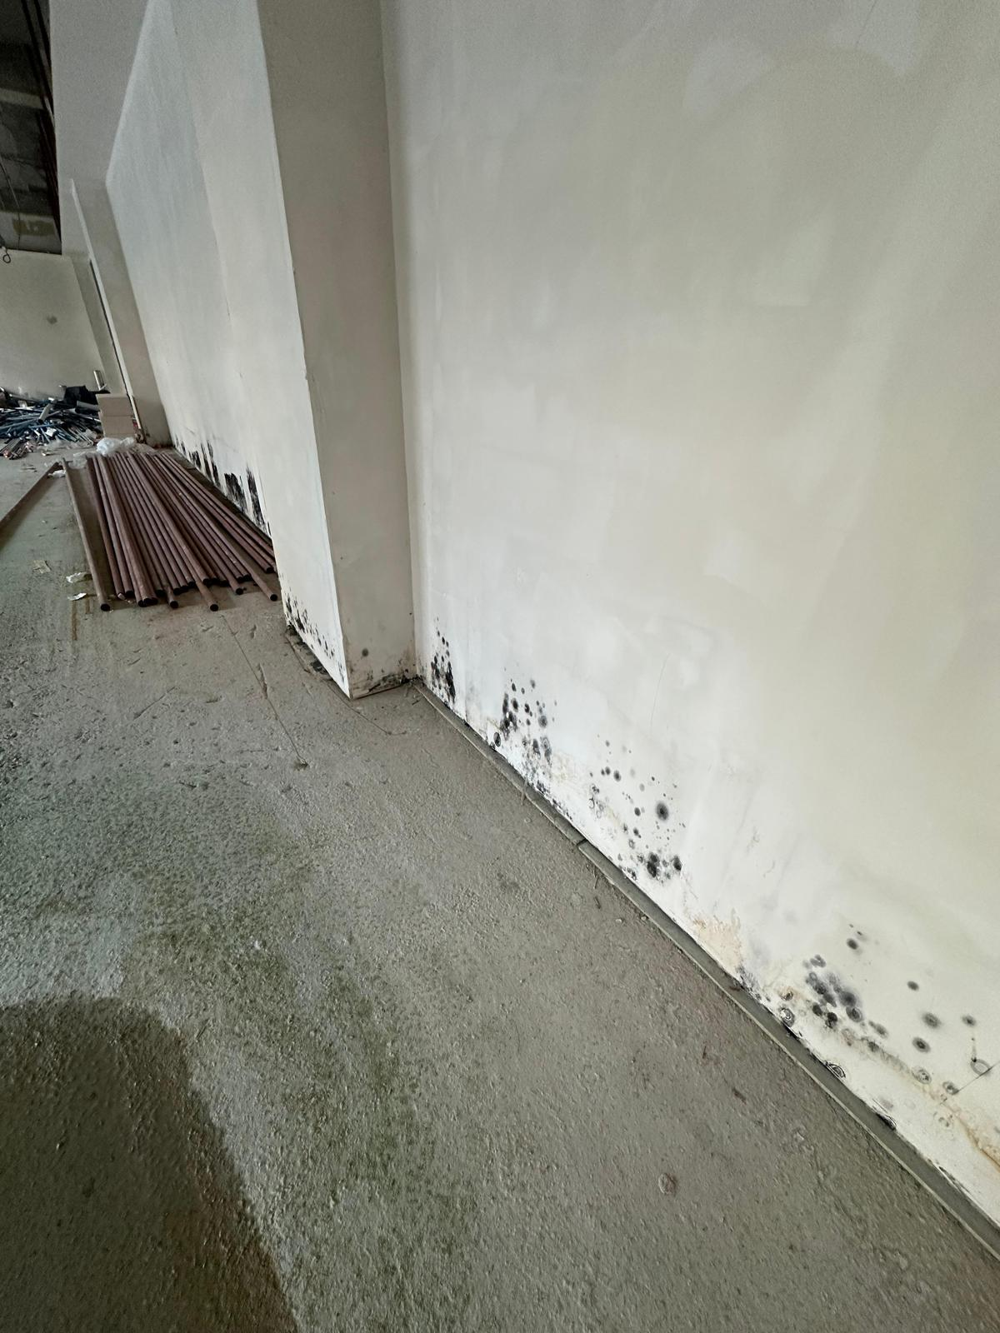
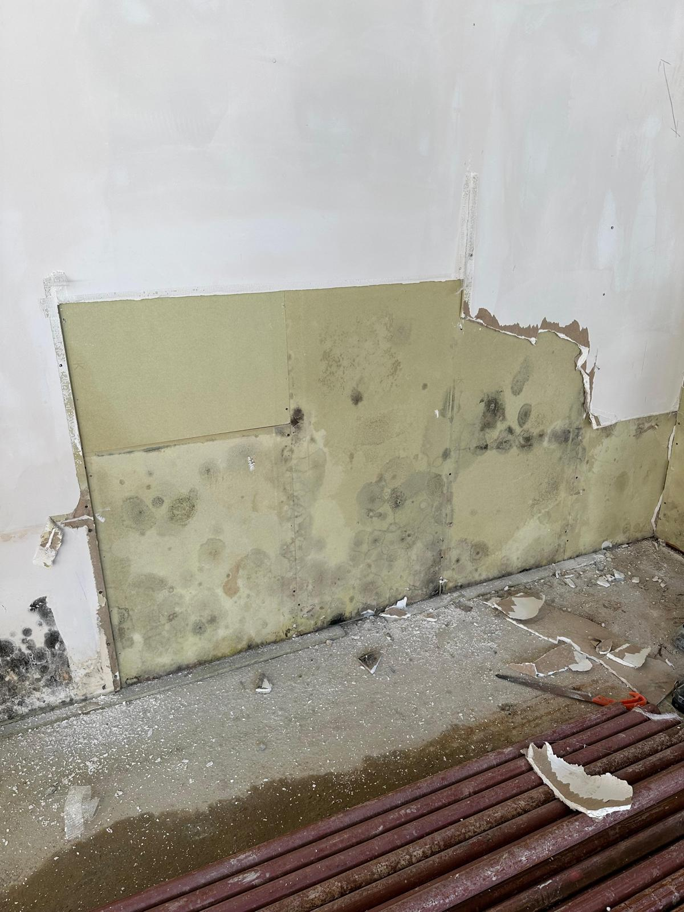
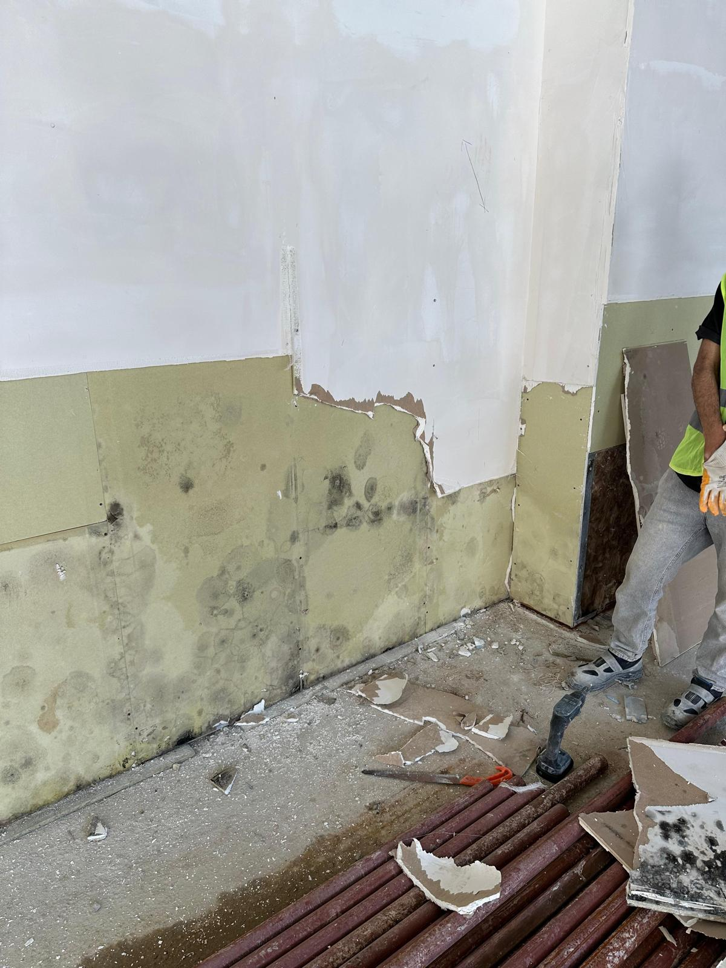
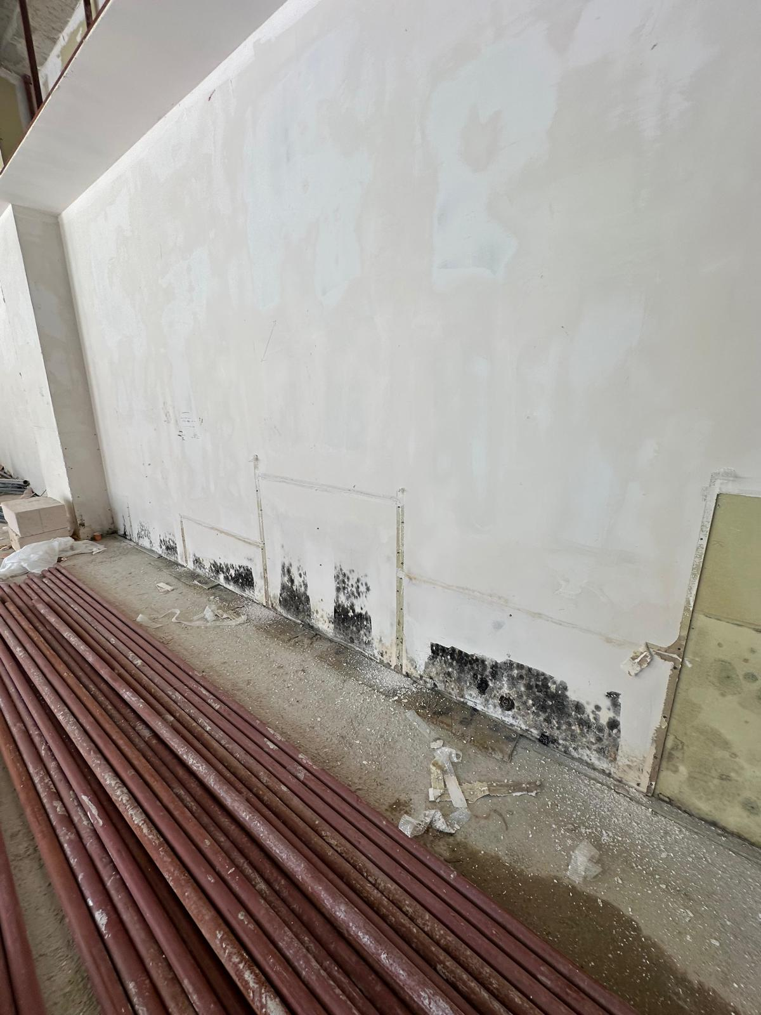
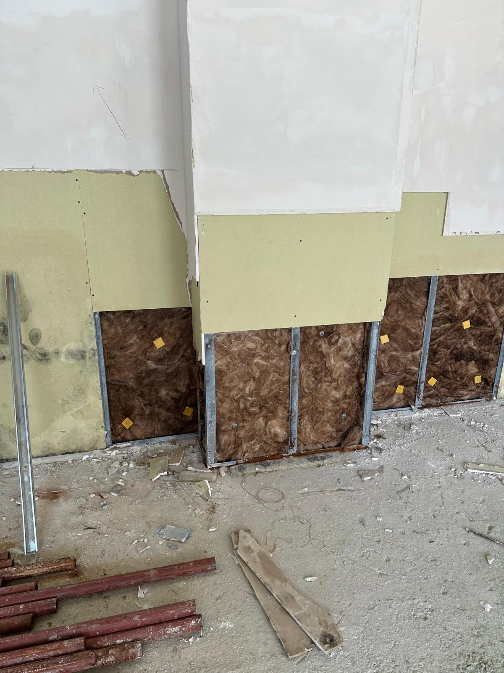
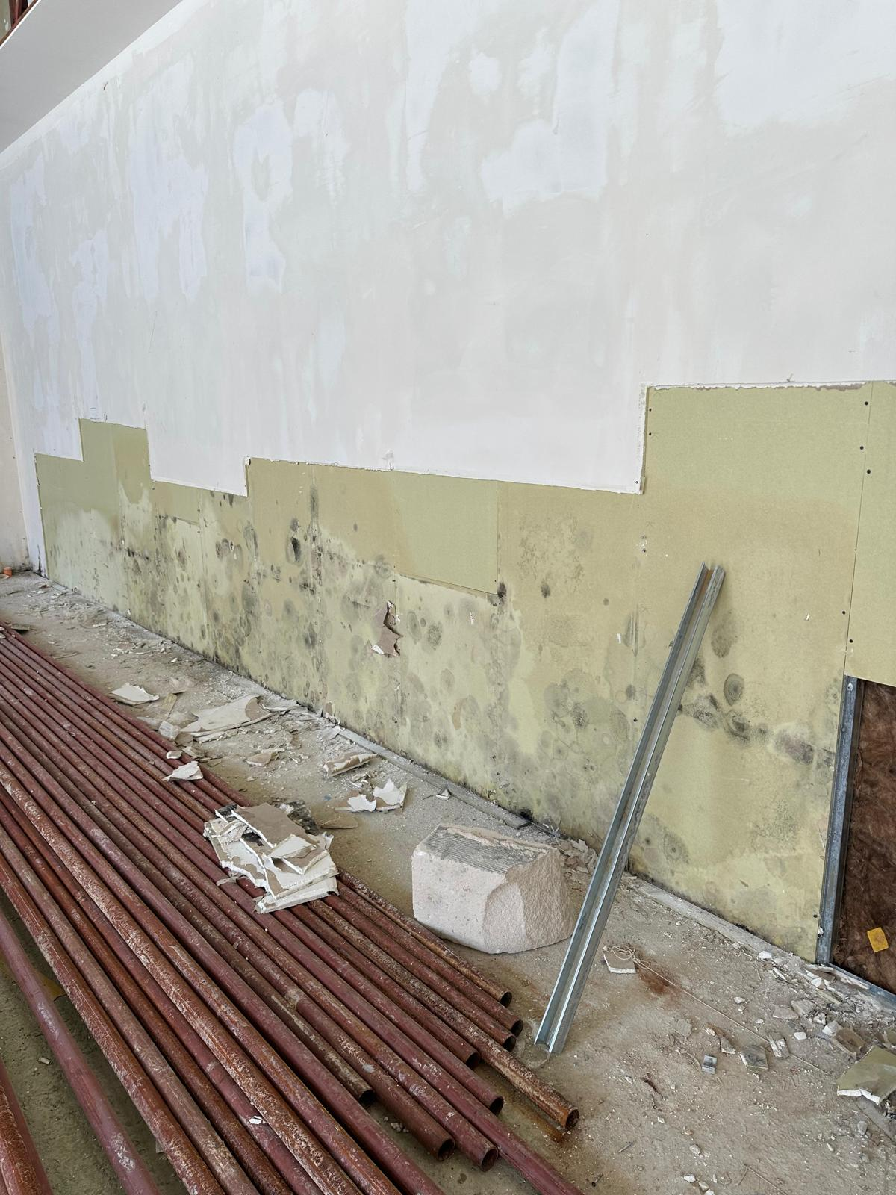
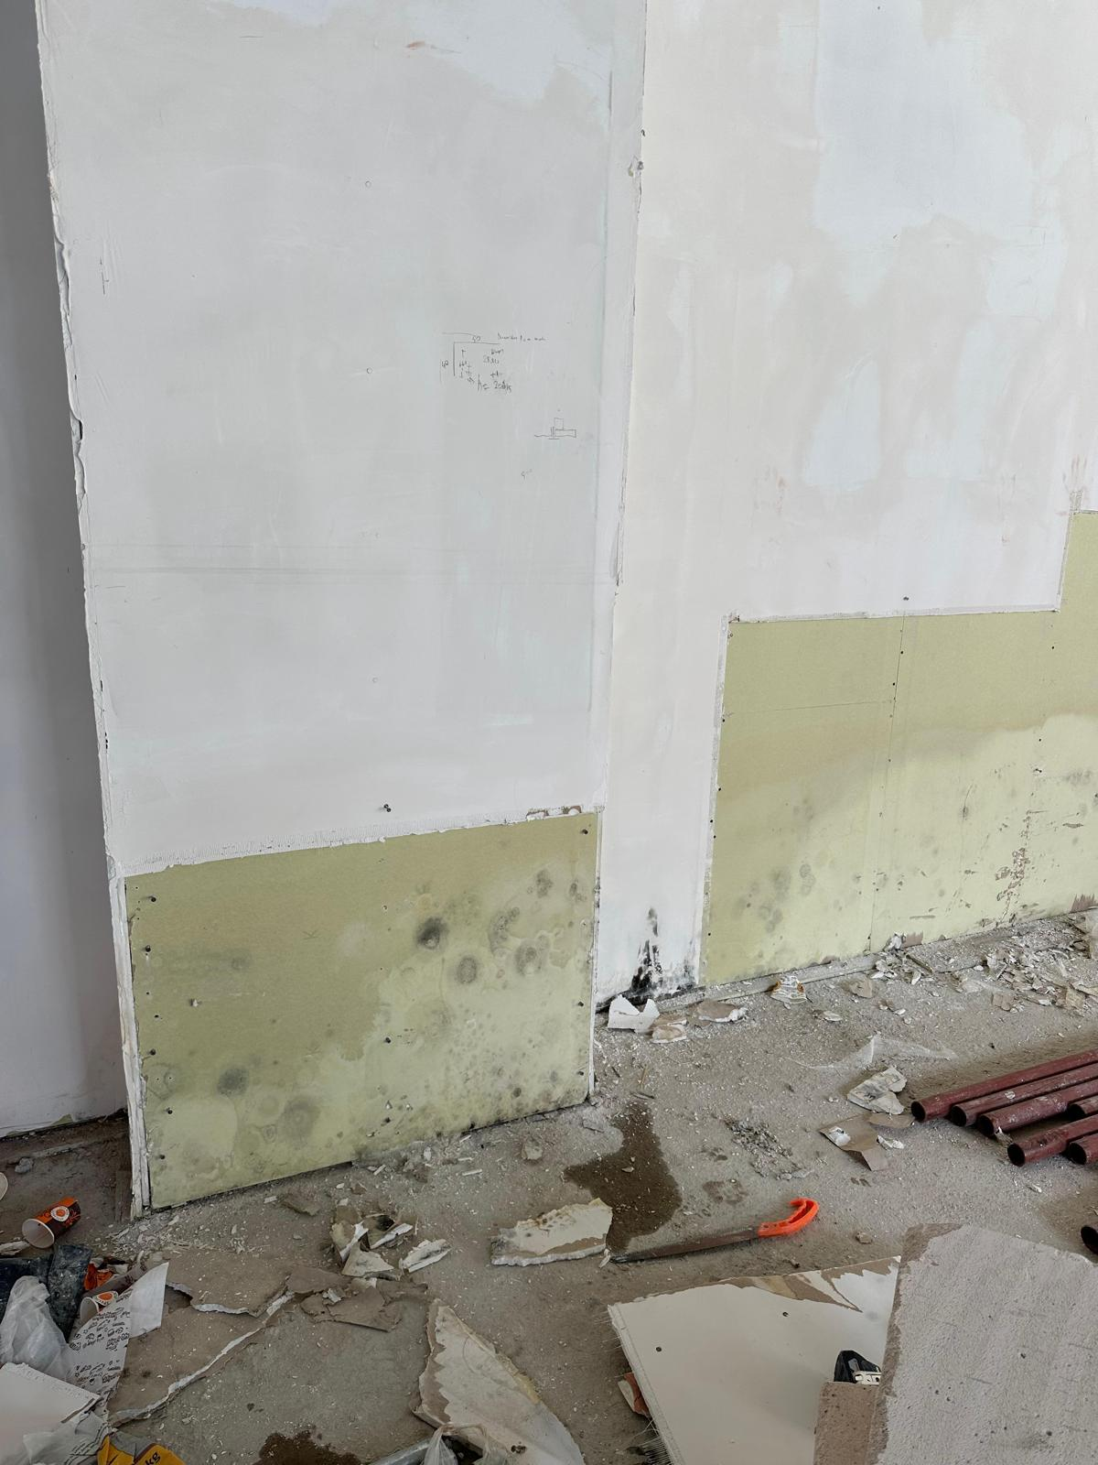
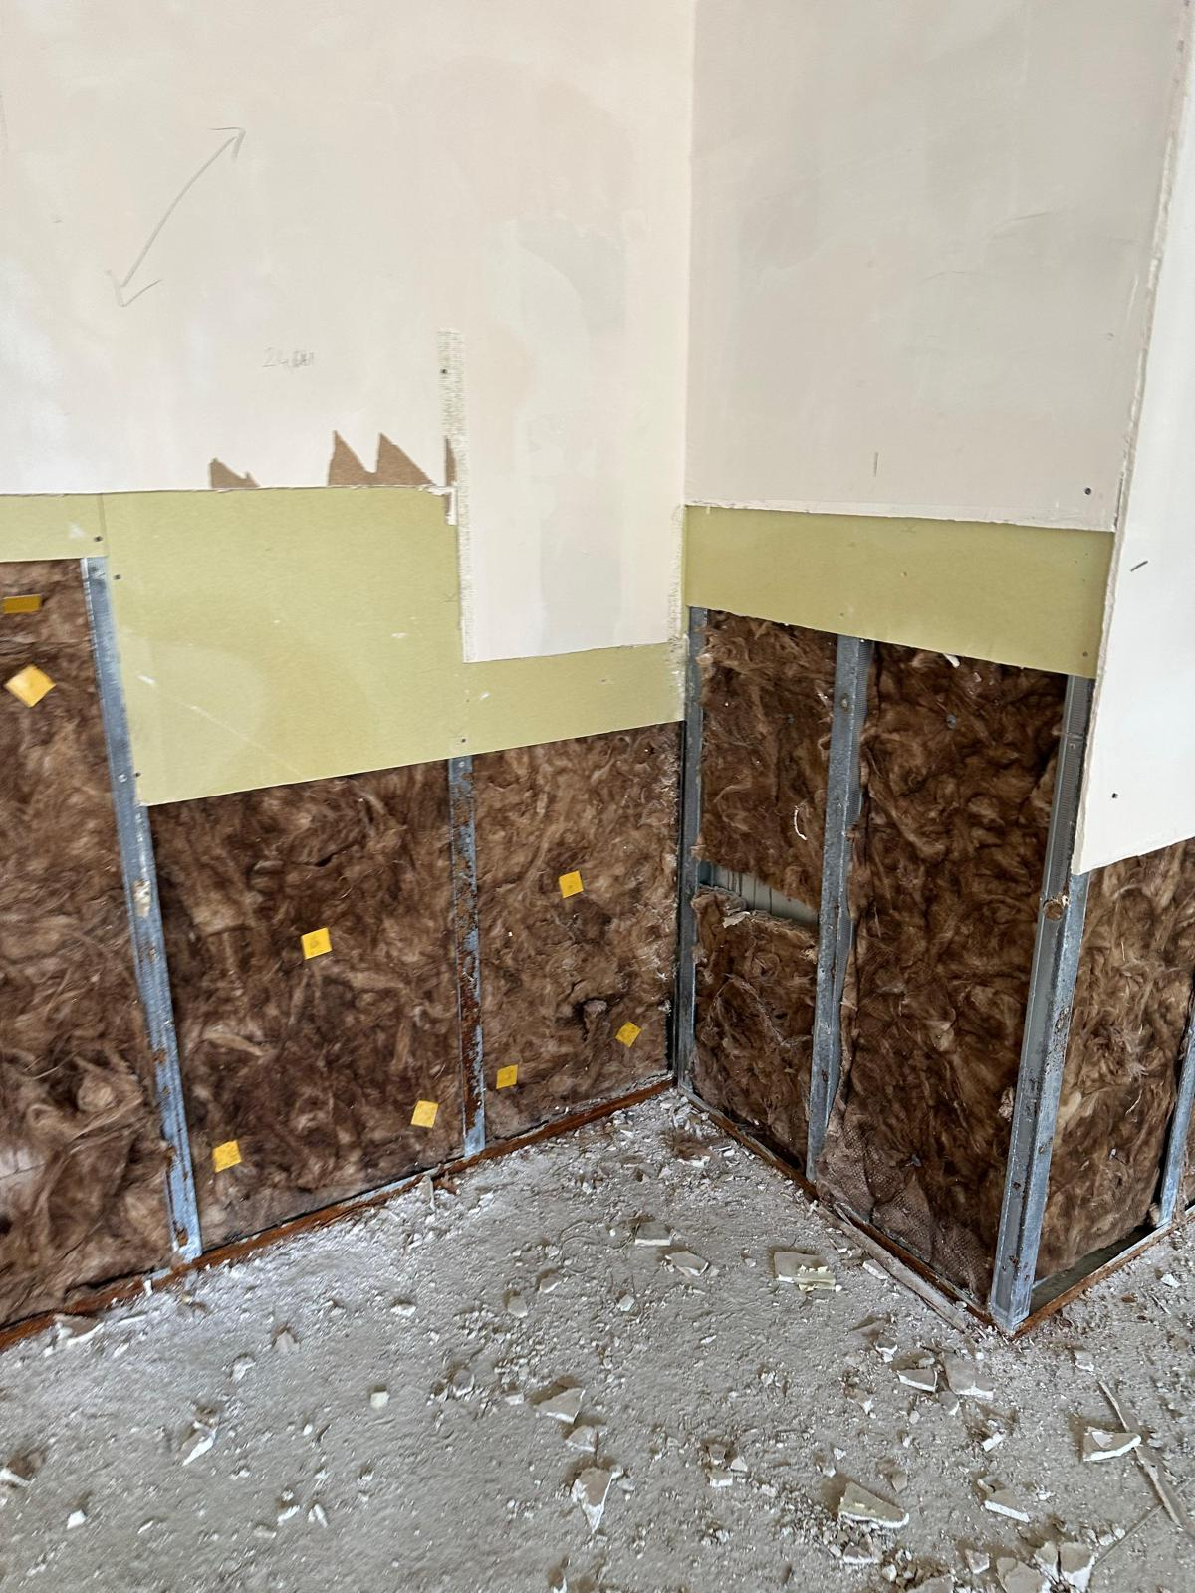
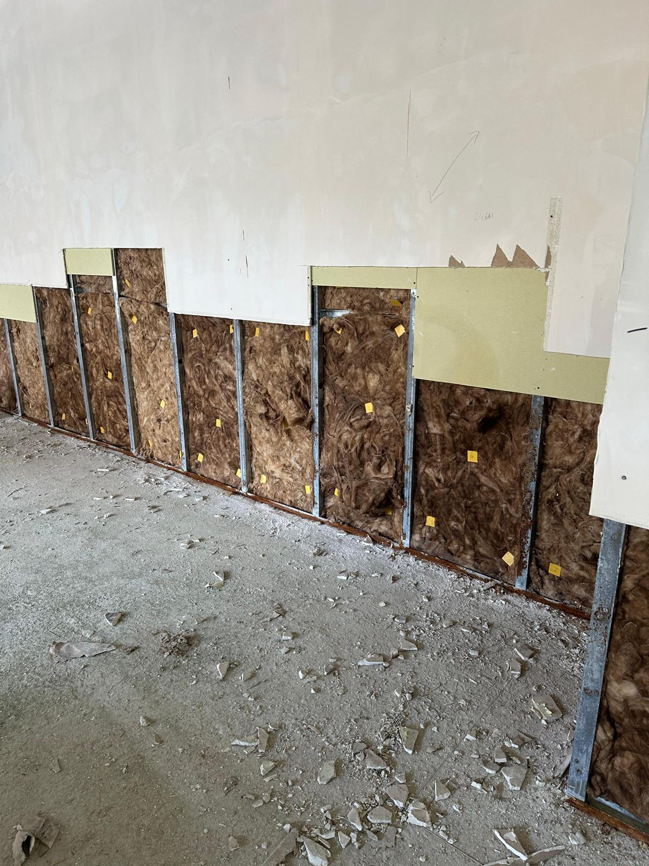
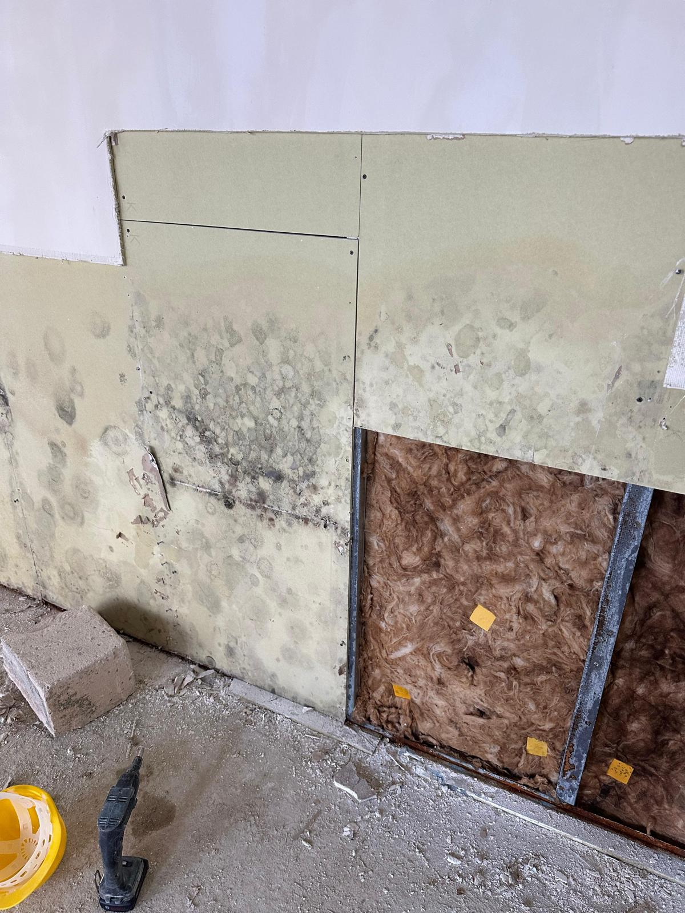
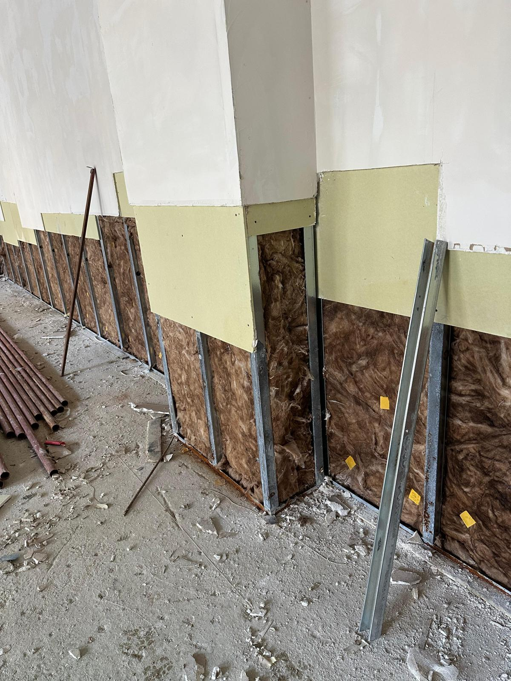
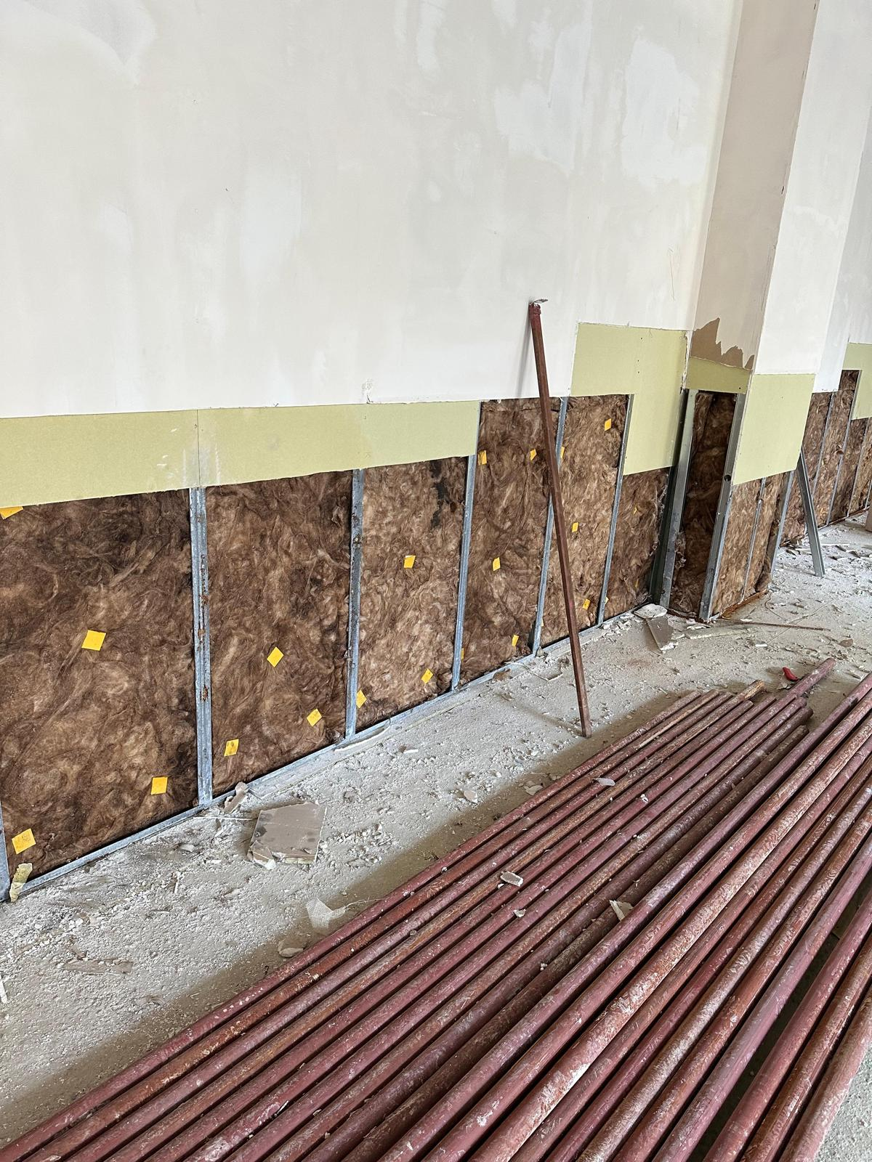
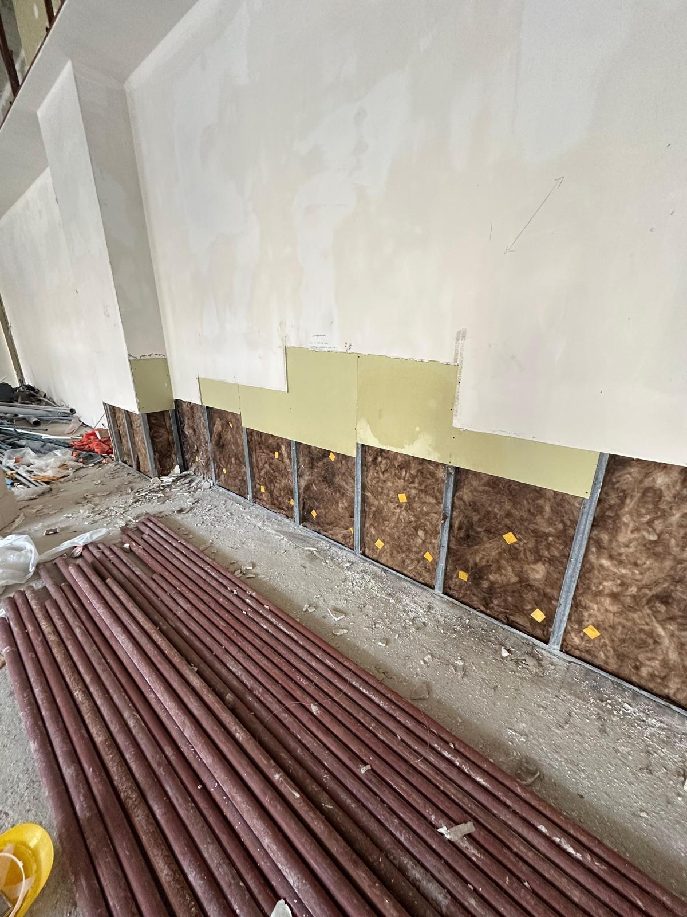
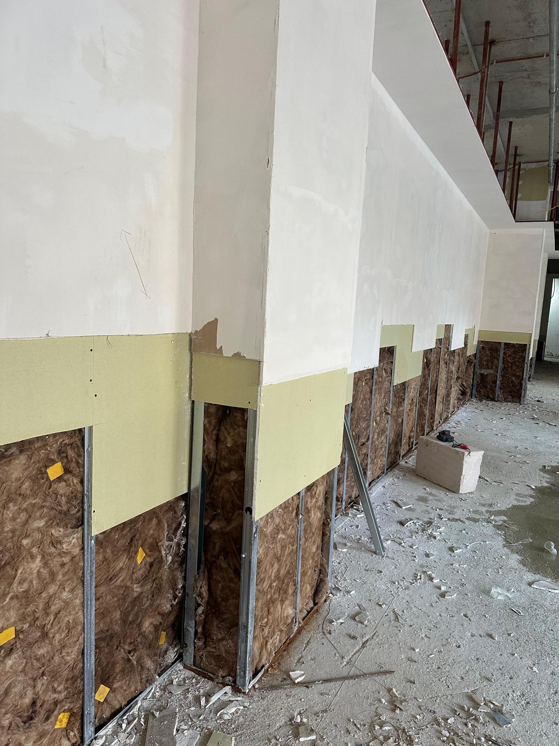
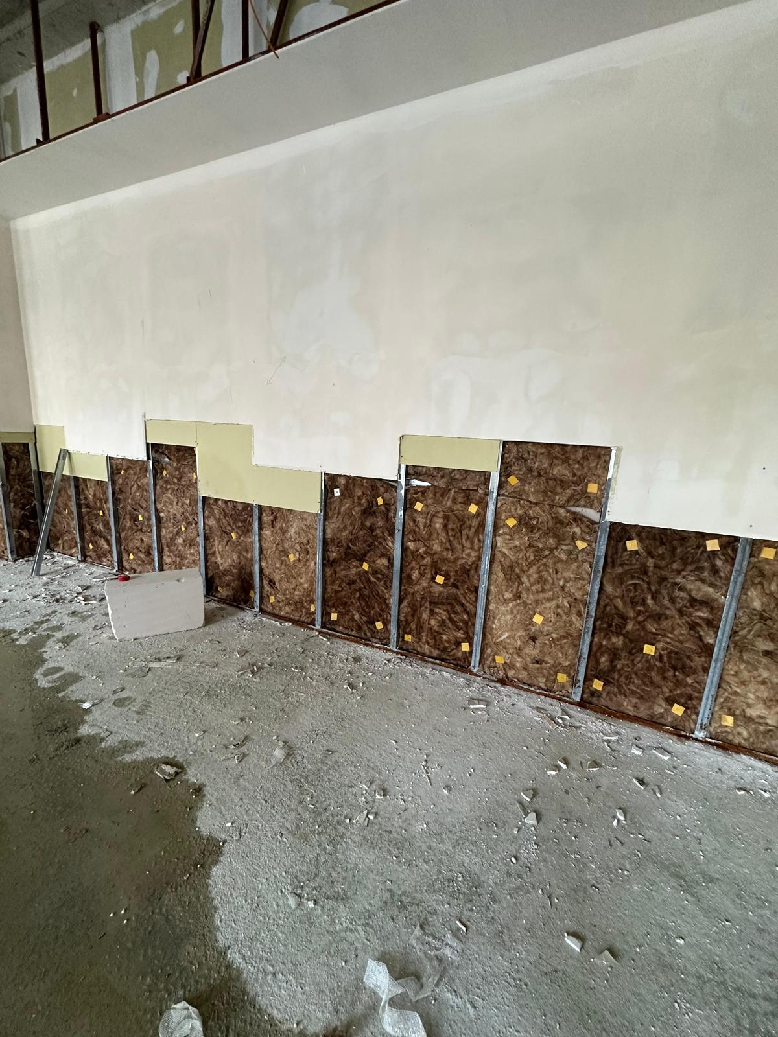
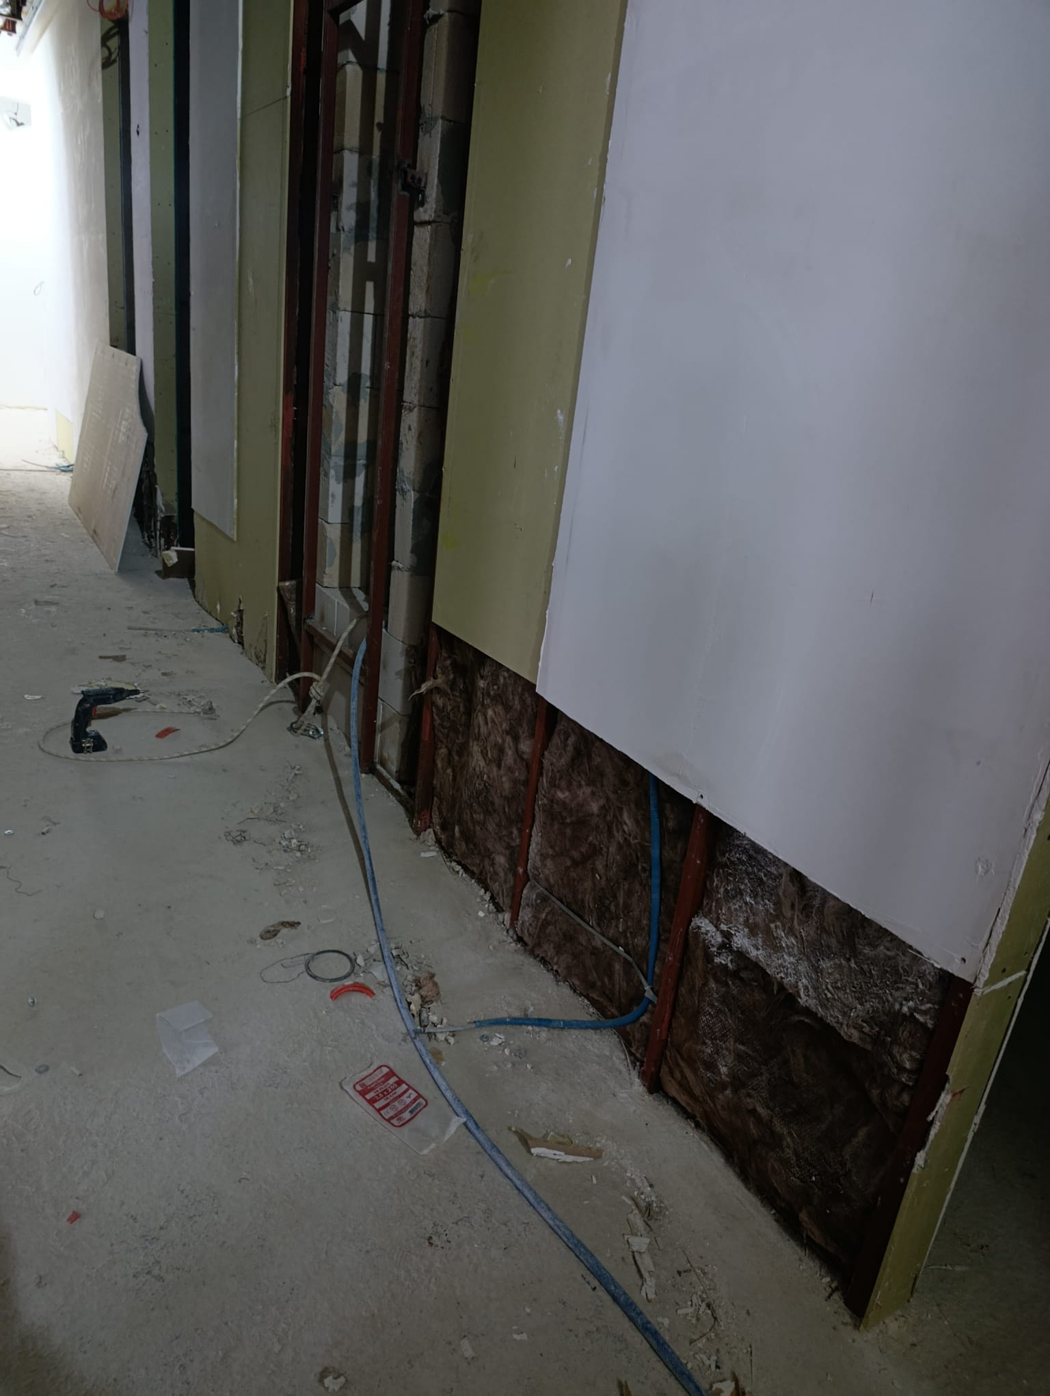
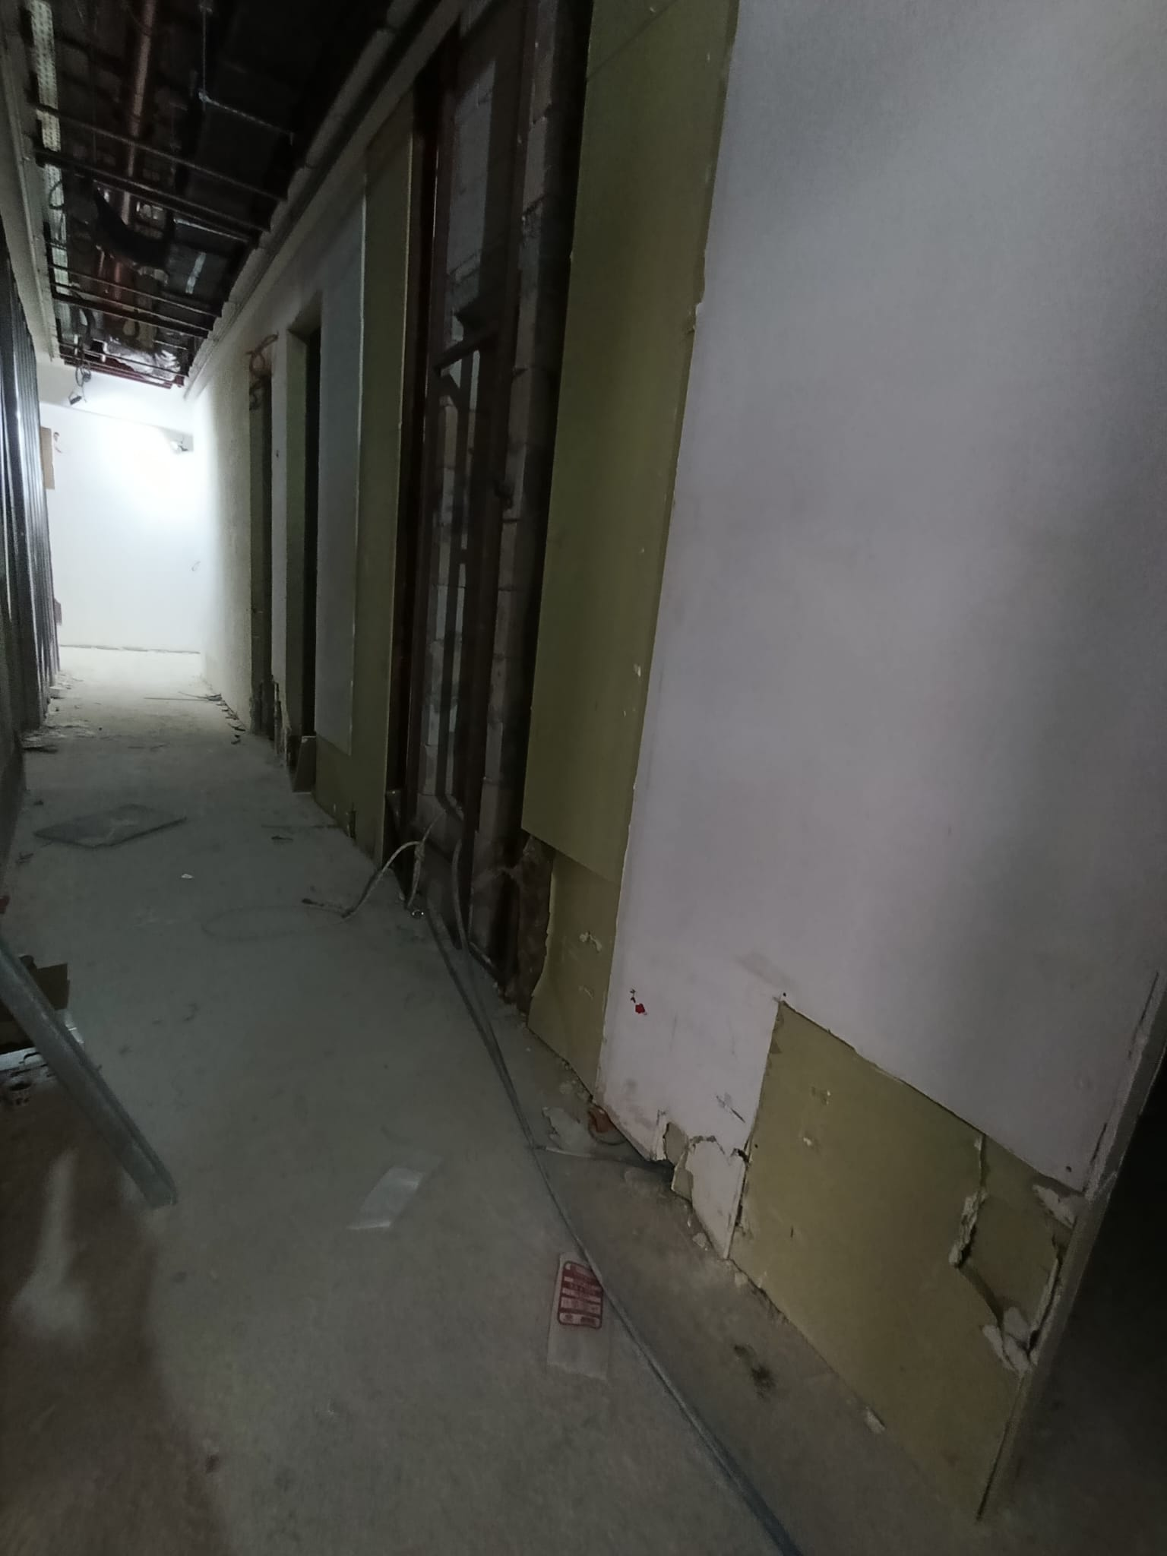
İLAVE İŞLER / KESİNTİ - YEVMİYE TUTANAĞI EK

Tarih: | 2026-07-10 | Proje Adı: | ANKARA ADALET SARAYI YAPIM İŞİ

Tutanak No: | 190 | Bina: | C BLOK

Alt Yüklenici: | Sülser Müh. İnş Nak. Elk. Mek. San. Ve Tic. Ltd. Şti. | Blok / Kat / Mahal | C6 / -4.80

